Sheet2
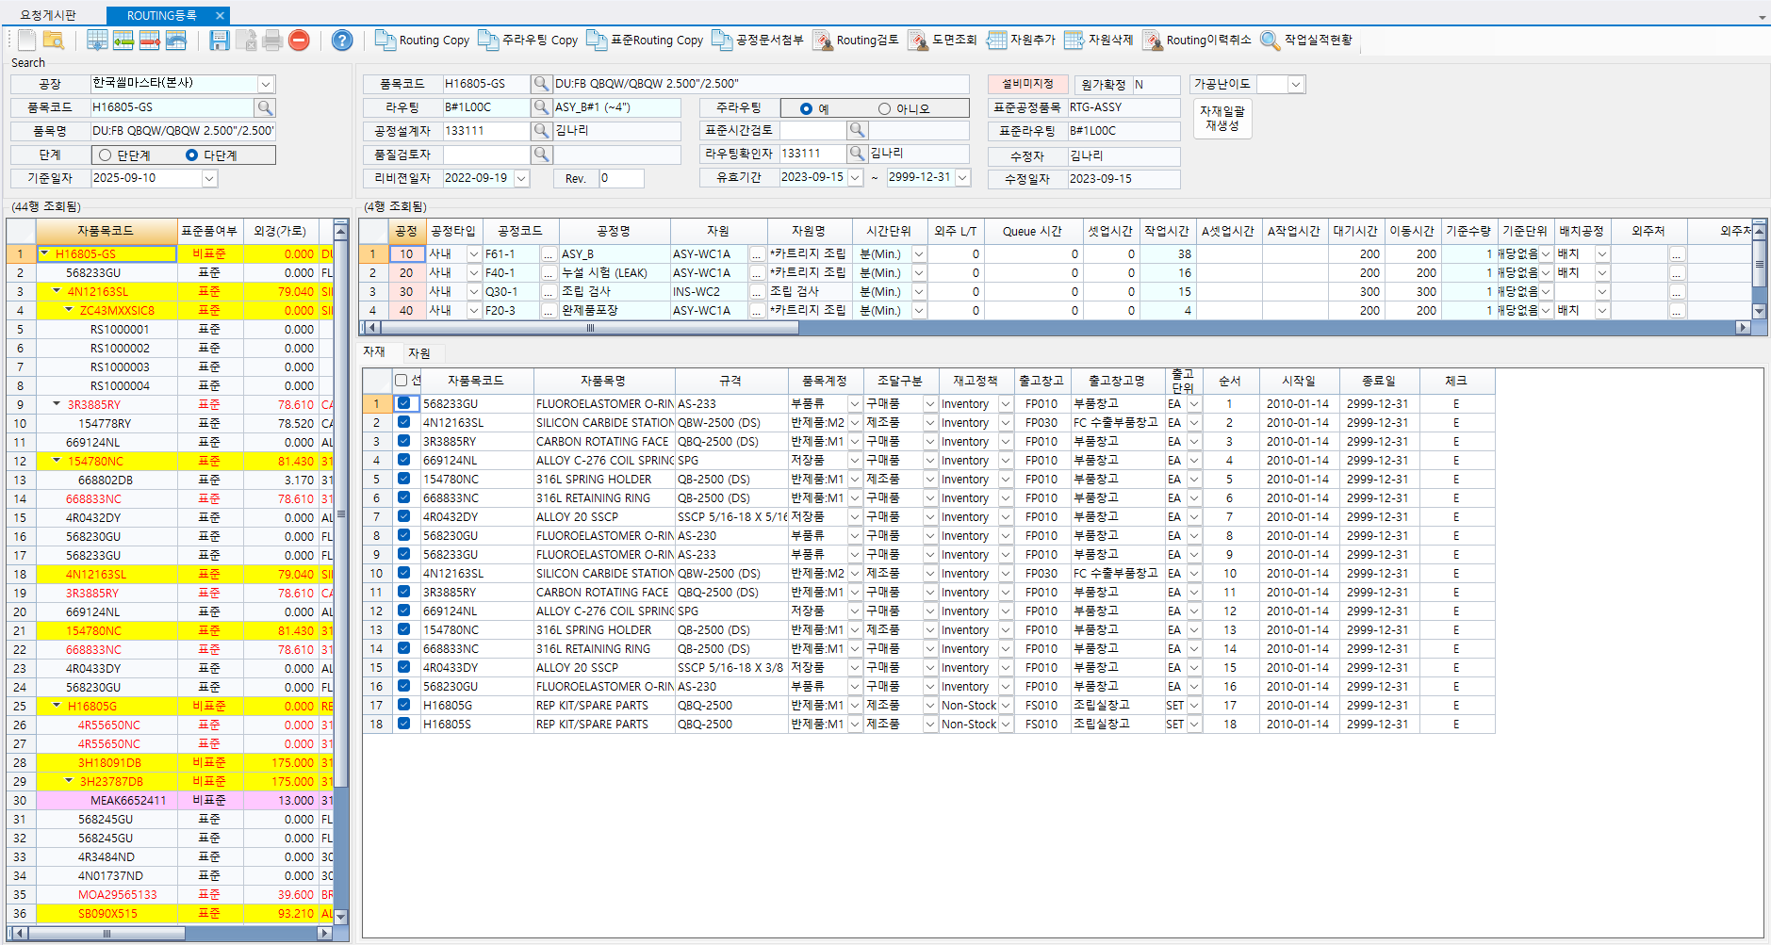

P_BOP_PROC_MASTER

P_BOP_PROC_DETAIL

P_BOP_PROC_CHILD

P_BOP_PROC_RES

